作成日数
LET関西支部のTOPページの作成日数
作業時間を見積もっただけですが、できるだけ早めに完了するように努めいたします

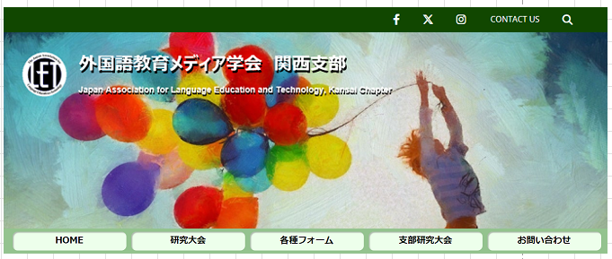
 | 作業部分 | 作業の内容 | 日数
1 | ローカル設定やwordpressの環境設定 | ローカル設定やwordpressの環境作成 （TOPページ作成の準備） | 0.5日か１日
2 | ヘッダー部を作成 | ヘッダーのメーニュ作成 （SNSアイコン、お問い合わせ、ページ内検索） | 2日
 |  | スライドショー作成 |  |  | ①
 |  | メインメニュー
 |  | H1タグ、ロゴの画像作成
 |  | 「ページ内検索」作成
 |  | メインメニューのスクロールしたとき、 次のように上部に張り付いて止める。
3 | ヘッダー部のレスポンシブ対応時 | ハンバーガーメニュー | 2日
 |  | メインメニュー
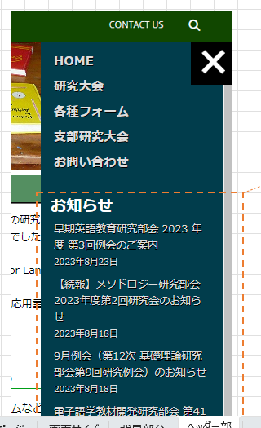
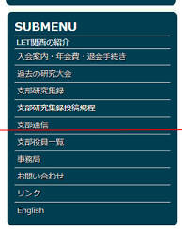
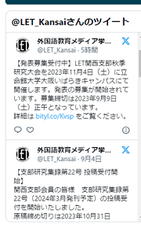
 |  | H1タグ、ロゴの画像
 |  | メーニュリスト作成 |  |  | ②
 |  | SUB メニュー やお知らせ部分作成
 |  | ハンバーガーメニューを開く時に左側の部分が止める
4 | メインのコンテンツ | ページ内選択ナビ | １.5日
 |  | ページ内スクロール操作時に、ページ内選択ナビを浮いた状態で表示させる
 |  | 更新情報部分やお知らせ部分を作成
 |  | ページング操作
5 | メインのコンテンツのレスポンシブ 対応時 | メインのコンテンツにレスポンシブ対応
6 | SUB メニュー | お知らせ部分のメーニュタグ作成 | １日
 |  | お知らせの内容が表示作成（PHPと合わせるか）
 |  | submenu の部分を作成
 |  | let_kansaiのツイッターを掲載する（iframe かAPIか）
7 | 戻るボタン | 戻るボタンを作成 | 0.5日
8 | フォット | フォットを作成
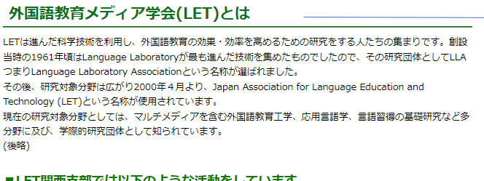
9 | 全体確認修正 | 全体確認不具合修正 | １日 |  | ③ | メインコンテンツ

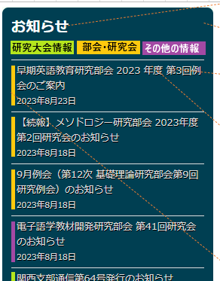
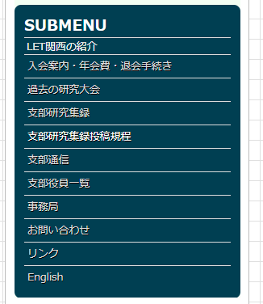
 |  |  |  | ⑤

ご質問でございます
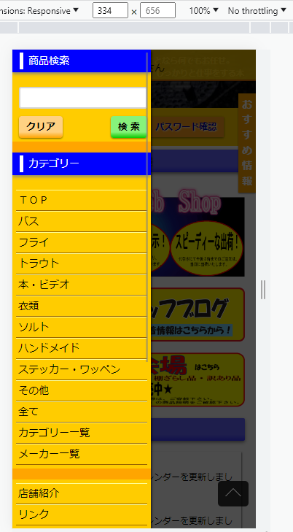
① | ハンバーガーメニューを開く時に左側の部分が動き止めるでしょうか。
 | イメージ | https://ozzys.jp/ | のスマートフォン版
 |  |  |  | 黒くなってスクロールできなくなります。
 |  |  |  | メーニュの方だけスクロールできます。

② | SUBメーニュのお知らせ部分が
 | もっと見るをクリックするとどいうふになるよろしいでしょうか。
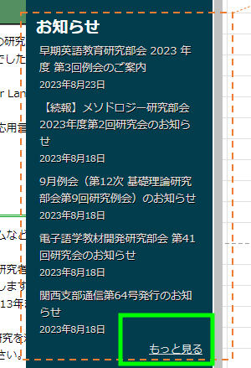

③ | すみませんがトップページのメインコンテンツが取りあえずこのイメージに間違いないでしょうか。
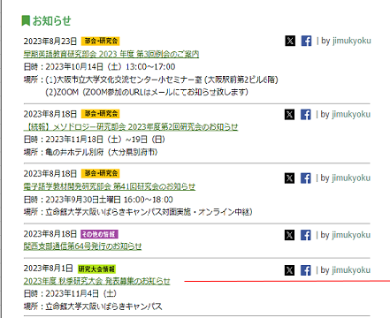

 | そうじゃないならば「LET関西の紹介」ページがメインで表示されるでしょうか
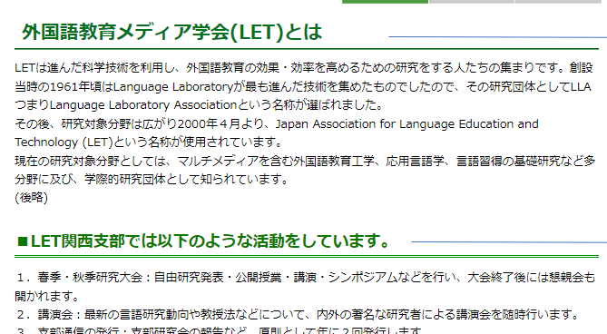

④ | フォットの部分のイメージがちょっとまだ分かりませんが。良かったら、この部分についてご説明していただけませんか。
⑤ | 戻るボタンを作るでしょうか。
⑥ | let_kansaiのツイッターを掲載するでしょうか。

